智邮开发规划
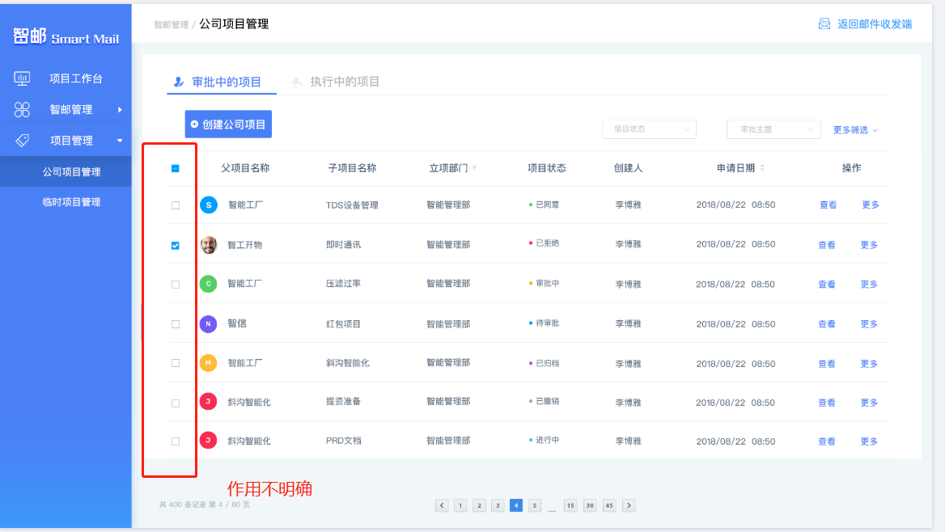
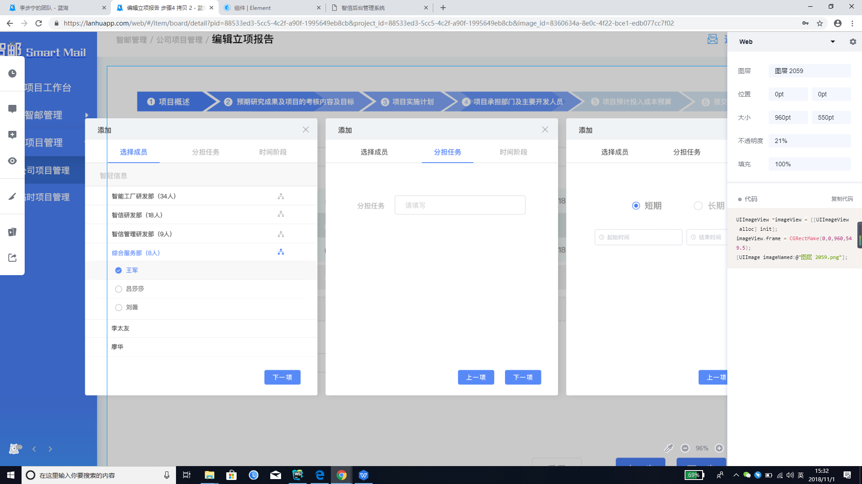
负责人 | 项目名 | 模块 | 进度 | 开发完成时间 | 联调完成时间 | 完成工时 | 预计工时（天） | 总工时 | 问题
魏鹏鹏 | 智邮app | 邮件列表 | 90% | 10月30 |  | 1天 | 1 | 11.5 | 1.消息通知，当进入页 面后是否，接收消息通知. 2.智邮pc关注搜索问题 3.邮件管理批量转化是否保留 4.邮件、文件管理详情转化项目的交互详情，缺少选择项 5.创建公司第四步的弹窗建议智邮添加人员用组织架构方便组件复用 6.创建公司第四步选择部门没有弹窗 7.组织架构样式建议统一。举个例子：智信和智邮用一套组织架构样式 8.创建子公司关联父项目是下拉选择还是弹窗 9.公司管理项目table多选功能不明确 10.后加的效果图不确定有没有提资，不敢做怕后续有更改
 |  | 邮件详情 | 90% | 10月30 |  | 1天 | 1
 |  | 个人详情-小组详情 | 0% | 11月07 |  |  | 1
 |  | 创建临时项目 | 0% | 11月08 |  |  | 1
 |  | 邮件筛选 | 50% | 11月01 |  |  | 1
 |  | 选择收件人，编辑邮件 | 20% | 11月06 |  |  | 3
 |  | 文件列表 | 90% | 10月30 |  |  | 1
 | 智邮pc | 消息通知模块 | 0% | 11月09 |  |  | 1
 |  | 其他模块 | 0% | 11月13 |  |  | 1.5
周子莉 | 智邮项目管理 | 工作台 | 90% | 10月30 |  |  | 1 | 12
 |  | 邮件管理 | 90% | 10月30 |  |  | 1
 |  | 文件管理 | 90% | 10月30 |  |  | 1
 |  | 首页引导页面 | 0% | 11月08 |  |  | 1
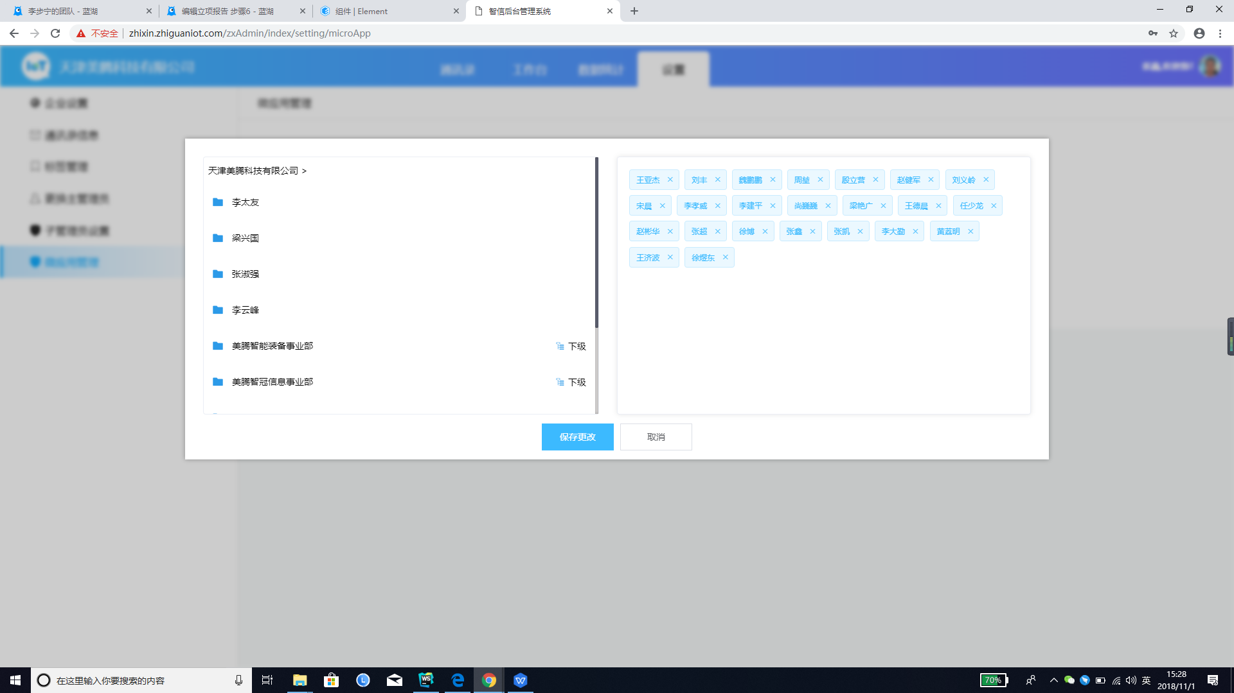
 |  | 临时项目管理 | 90% | 10月30 |  |  | 1
 |  | 创建公司 | 30% | 11月07 |  |  | 2
 |  | 公司管理 | 70% | 11月02 |  |  | 2
 |  | 消息通知 | 0% | 11月13 |  |  | 3

